PC必須設定
インターネットオプションの設定
インターネットオプション開く→セキュリティ→ローカルイントラネット→サイト→詳細設定→このWebサイトをゾーンに追加する
下記アドレスを登録
\\nksv523.ad.nkc.co.jp
\\nksv250.ad.nkc.co.jp
https://nk365.sharepoint.com/
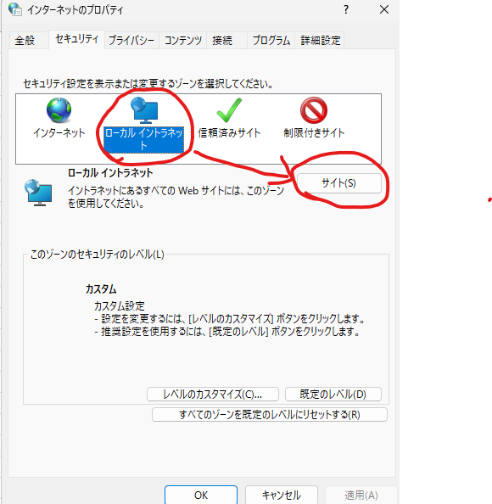
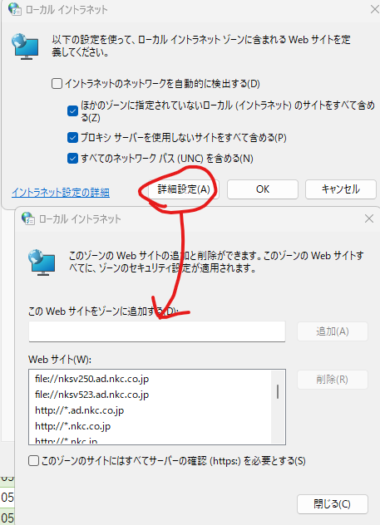

Office365とAcrobat
Office365インストール
\\nksv250.ad.nkc.co.jp\setupfile\Microsoft\Office365
Monthly_Channel_32bitをフォルダごとローカルにコピーしてから、Configuration.batを実行

acrobat Reader
Adobe - Adobe Acrobat Reader をインストール

.Net Framework 3.5
\\nksv250.ad.nkc.co.jp\SetupFile\DNFW35
対応するPCのバージョンの名前のフォルダをローカルにコピーしてenableDNFW.batを右クリック→管理者として実行

トラストセンターの設定
①Access・Excelのトラストセンターから信頼できる場所に、下記アドレスを追加。
\\nksv523.ad.nkc.co.jp
\\nksv250.ad.nkc.co.jp
https://nk365.sharepoint.com/
※「この場所のサブフォルダーも信頼する」にチェックを入れる。
※2 エラーが出る場合、①つ前の画面で「自分のネットワーク上にある信頼できる場所を許可する(推奨しません)」にチェックを入れる
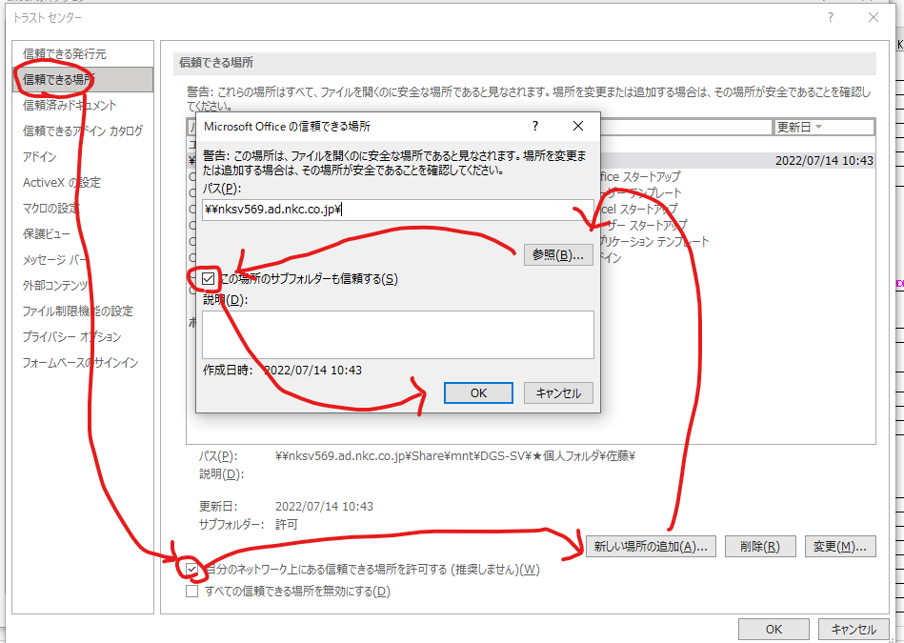

②ActiveXの設定を変更する
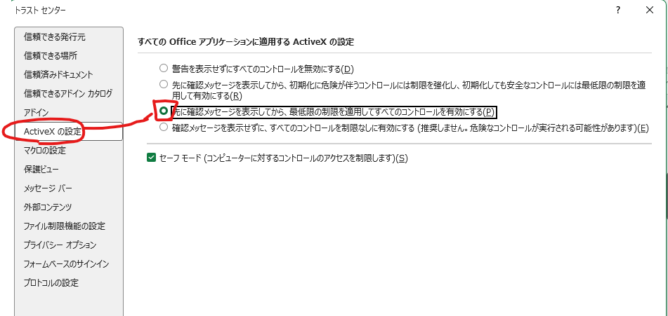

SMB1.0の有効化
http://nksv523.ad.nkc.co.jp/auth_mgt.html

資格情報の設定

↓必須 |  |  |  | ↓1発登録コマンド。Windows+Rから実行
サーバー | nksv523.ad.nkc.co.jp | --------- | --------- | cmd /c cmdkey /add:nksv523.ad.nkc.co.jp /user:nksv523.ad.nkc.co.jp\nksv523 /pass:nksv523
ユーザーID | nksv523.ad.nkc.co.jp\nksv523
パスワード | nksv523
↓DGS-SVに接続したい場合
サーバー | nksv569.ad.nkc.co.jp | --------- | --------- | cmd /c cmdkey /add:nksv569.ad.nkc.co.jp /user:nksv569.ad.nkc.co.jp\nksv569 /pass:nksv569
ユーザーID | nksv569.ad.nkc.co.jp\nksv569
パスワード | nksv569
↓昔のシステムに接続したい場合
サーバー | nksv560.ad.nkc.co.jp | --------- | --------- | cmd /c cmdkey /add:nksv560.ad.nkc.co.jp /user:nksv560.ad.nkc.co.jp\nksv560 /pass:nksv560
ユーザーID | nksv560.ad.nkc.co.jp\nksv560
パスワード | nksv560
↓富岡みらい生産系クラウドサーバーにアクセスしたい場合
サーバー | nksv1359.ad.nkc.co.jp | --------- | --------- | cmd /c cmdkey /add:nksv1359.ad.nkc.co.jp /user:nksv1359.ad.nkc.co.jp\nksv1359 /pass:nksv1359
ユーザーID | nksv1359.ad.nkc.co.jp\nksv1359
パスワード | nksv1359

ODBCの設定
Visual C++を下記リンクからインストール。 (MySQL ODBCインストールするのに必要)
https://www.microsoft.com/ja-jp/download/details.aspx?id=48145 |  |  |  |  | 下記フォルダにファイルをアーカイブしてあります。
vc_redist.x86.exeを選択 |  |  |  |  | \\nksv523.ad.nkc.co.jp\システム関係\SetupFile

MySQL ODBC (32bit) |  |  |  |  | 32bitか64bitか分からない場合
https://downloads.mysql.com/archives/c-odbc/ |  |  |  |  | まず32bitをインストールして、動かなければ64bitをインストールしてください。
ここからProduct Version 8.0.30を選択 |  |  |  |  | 両方インストールしても問題ありません。
Windows (x86, 32-bit), MSI Installer(mysql-connector-odbc-8.0.30-win32.msi)
をダウンロード・インストール
※手順書作成時点の最新バージョンです。8.0.xxで最新の32bit版があればそれをインストールしてもOK

今後、64bit版のOfficeに切り替わった場合下記より64bit版をダウンロード。
https://dev.mysql.com/downloads/connector/odbc/

Accessの設定
クライアントの設定→確認から、
 | レコードの変更
 | オブジェクトの削除
 | アクション クエリ
のチェックを外す。
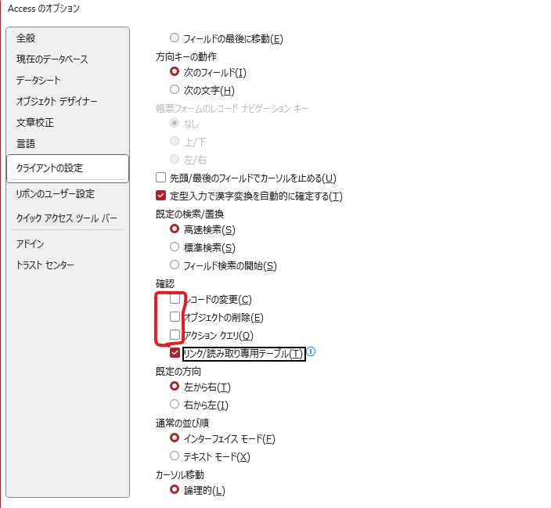

プリンタの設定
リコーカンタンドライバーインストーラー
https://www.ricoh.co.jp/products/list/ricoh-easy-driver-installer
有線LANに接続した状態で、ネットワーク接続セットアップを実施。
IPSiO SP 4310 172.25.233.204 新井さんの席付近のプリンタ(生産1課所有品)
SP 2300L 172.25.233.232 現場のプリンタ 不良入力したやつを印刷するのによく使用している。
IM C6010 JPN 172.25.233.221 総務のプリンタ 実技側
IM C6010 JPN 172.25.233.222 半成品倉庫側

タスク一覧
基本全て引き継ぎ済み。
業務内容 | 頻度 | 概要 | 手順 | 備考
EGPro-MES差異確認 | ほぼデイリー | 部品消費のズレを直す。 | 別資料
品目BOMデータベース整備 | 週1程度 | 計画作成に必要な品目BOMを登録する。 | ①DGSから部品一覧を開き、マスターのDEFAULTを選択した状態で左上からcsv出力。 ②[\\nksv523.ad.nkc.co.jp\第二工場実装課用\1係用\Job作成\部品リスト.accdb]を開き、PartList更新ボタンを押して①のcsvを取り込み。 ③BOM入力テーブルに、新規品目のBOMを入力 ④差分チェックシステムから取り込み→BOM入力から取り込みの順にボタンを押す。
試作登録 | 毎週火曜日 | 試作のBOMと生産時間を登録する。 | https://nk365.sharepoint.com/sites/itpt000509/Shared Documents/100_SMT関連/BOSS計画.xlsm を開き、試作シートに手入力。
祝日登録 | 年1回 | ■計画のグラフに祝日を反映させる。 | https://nk365.sharepoint.com/sites/itpt000509/Shared Documents/100_SMT関連/BOSS計画.xlsm を開いて、祝日テーブルに土日以外の会社祝日を入力
祝日登録 | 年1回 | 休日にRPAが実行されないように、祝日を登録する。 | [\\nksv523.ad.nkc.co.jp\第二工場実装課用\RPA\ロボット(本番)\シナリオ登録.accdb]を開いて、T_Holidayに土日以外の会社休日を入力
Pana-CIM再起動 | 月1回程度 | PanaCIM不具合を減らす為定期的に再起動を実施。 | ・シャットダウン手順 https://nk365.sharepoint.com/sites/itpt000509/Shared Documents/100_SMT関連/02_手順書関連/サーバー類シャットダウン手順.pptx ・起動手順 [各種ログイン情報]シートの情報を使い、ログイン。 EGProは、デスクトップにあるEGPro_APL監視アプリを立ち上げて5つのアプリを立ち上げてください。 CIMC-SVは、右図のパワーオンを押して起動してログインしてください。 シャットダウン時と逆の手順です。RedHadのログインPWがPanadmin1!なので注意してください。 普段の画面は下記手順で表示できます。 https://nk365.sharepoint.com/sites/itpt000509/Shared Documents/100_SMT関連/02_手順書関連/Pana-CIM(Linux)メイン画面表示手順.pptx | 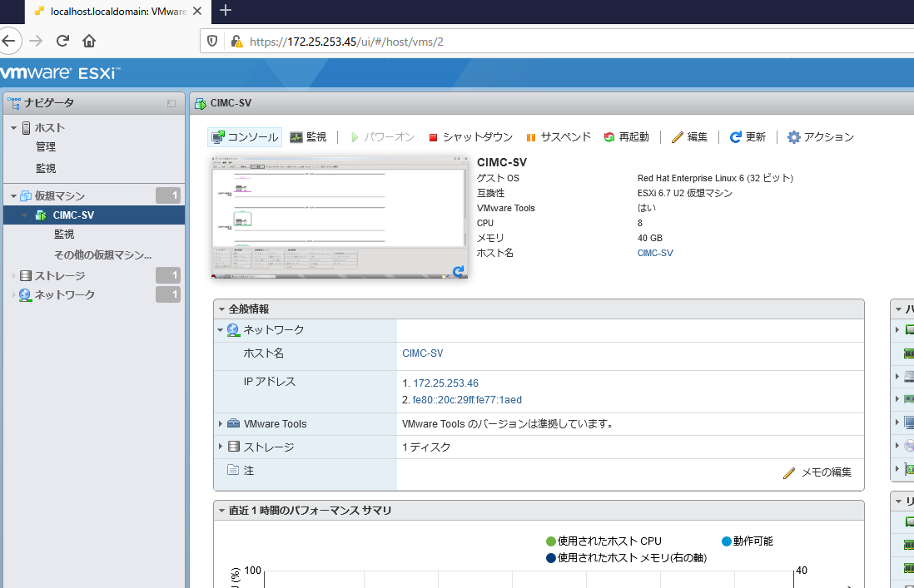 | 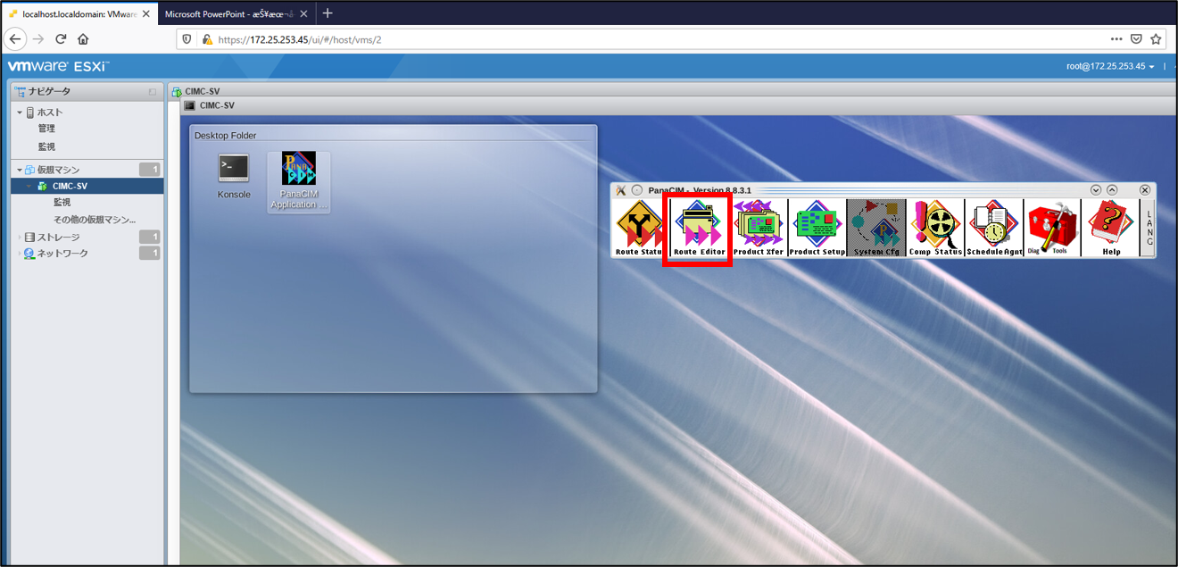
実装状況表リセット | 3週間に1度程度 | ファイルが重くなり、不具合が発生しやすくなるのでリセットする。 | [共有Excelリセット方法]シート参照
RPA保守 | 月2/エラー時 | エラー時にジョブを再実行する。 定期的にPCを再起動する。 WindowsUpdateを適用するために再起動させる。(毎月第2水曜日の翌日) | ■ジョブ再実行手順 ①[\\nksv523.ad.nkc.co.jp\第二工場実装課用\RPA\ロボット(本番)\シナリオ登録.accdb]を開いて、エラー内容を確認し、ManualRunのチェックボックスを入れる。 ②実行機PCでRPAが動作していることを確認 ■再起動手順 ①実行機PCのWindowsを再起動し、デスクトップにあるスケジューラのアイコンを実行
nksv560停電対応 | 停電時 | DGS共有フォルダの再マウントを実行する。 | ①サーバー管理者に連絡し、サーバーを起動してもらう。 ②nksv560にSSH接続し、下記コマンドを実行 sudo mount -o vers=1.0,uid=$(id -u),gid=$(id -g),file_mode=0777,dir_mode=0777,username=DGS,password=DGS //172.25.253.10/share_dgs_data /home/share/mnt/DGS-SV | 今後サーバーの運用が廃止される可能性有り。 その場合この手順は不要だが、 Job作成をUSBメモリでやることになる。
nksv523停電対応 | 停電時 | nksv523の再マウントを実行する。 | ①nksv523を物理的に起動し、[\\nksv523.ad.nkc.co.jp\第二工場実装課用]へアクセスできることを確認。 ②nksv1359へSSH接続し、コマンド[cd /mnt/nksv523/;ll]を実行してファイルが表示されるか確認。 ③↑が表示されなかった場合、再マウントコマンド(sudo mount -a)を実行する
AOI不良データ修正 | 誤入力発生時 | 実績を修正する。 | ①[\\nksv523.ad.nkc.co.jp\第二工場実装課用\1係用\MASTER\不良データ.accdb]を開き、テーブル[不良データ]を直接編集 ② http://nksv1359.ad.nkc.co.jp/cgi/qcd_DB/qcd_DB_Release/html/Monitor.cgi を開き、手動更新ボタンを押す。
部品実装履歴調査 | メール問い合わせ時 | 実装履歴を送りつける。 | http://nksv1359.ad.nkc.co.jp/cgi/qcd_DB/qcd_DB_Release/html/scrap_search.cgi ↑で検索してExcelに貼り付け
scrap_search.cgi修正 | 年1回アーカイブ作業時 | アーカイブしたデータベース名を追加する。 | プログラム修正して自動判定するようにしました。本作業は不要
PowerBI保守 |  | PowerBIエラー対応等。

nksv1359
本シートのAI要約

生産に関わるシステムが稼働しているサーバー
https://nk365.sharepoint.com/sites/tomioka_soumubu/SitePages/%E3%83%8D%E3%83%83%E3%83%88%E3%83%AF%E3%83%BC%E3%82%AF%E9%96%A2%E9%80%A3.aspx
↑一応運用手順はこれらしい。

\\nksv1359.ad.nkc.co.jp\WWW
↑から一応Apacha2のWebディレクトリにエクスプローラーからアクセス可能。 ID[nksv1359.ad.nkc.co.jp\nksv1359] Pass[nksv1359]

/var/www/html/cgi内に各種システムが格納されている。
ディレクトリ説明
bom_diff 差分チェックシステム
qcd QCD可視化システムのWeb表示部分
qcd_DB QCD可視化システムのデータベース処理部分
#-- 07:10AM everyday -- 指図情報更新
10 07 * * * smtadmin cd /var/www/html/cgi/scheduled; perl BOSS_SQL.pl >> ./logs/crontab_BOSS_SQL.log 2>&1
#-- 10:00AM everyday -- 指図情報更新 #稀に↑の更新失敗する時があるので念の為
00 10 * * * smtadmin cd /var/www/html/cgi/scheduled; perl BOSS_SQL.pl >> ./logs/crontab_BOSS_SQL.log 2>&1
#-- 07:20AM everyday -- 指図BOM更新
20 07 * * * smtadmin cd /var/www/html/cgi/scheduled; perl update_BOM.pl >> ./logs/crontab_update_BOM.log 2>&1
#-- 07:25AM everyday -- 差分チェックシステム更新
25 07 * * * smtadmin cd /var/www/html/cgi/bom_diff; perl copy_BOSS.cgi >> ./logs/crontab_copy_BOSS.log 2>&1
#-- 02:06AM everyday -- ecn更新 使わないので削除予定
#06 02 * * * smtadmin cd /var/www/html/cgi/scheduled; perl ecnUpdate.cgi >> ./logs/crontab_ecnUpdate_err.$
#-- 07:30AM everyday -- 指図-手順書一覧検索用DB作成
30 07 * * * smtadmin cd /var/www/html/cgi/scheduled; python3 ItemListImport.py >> ./logs/crontab_ItemListImport.log 2>&1
#-- 07:35AM everyday -- 自動はんだ不良入力用DB作成1
35 07 * * * smtadmin cd /var/www/html/cgi/scheduled; python3 liveOrder1year.py >> ./logs/crontab_liveOrder1year.log 2>&1
#-- 07:40AM everyday -- 自動はんだ不良入力用DB作成2
40 07 * * * smtadmin cd /var/www/html/cgi/scheduled; python3 orderInformation_1year.py >> ./logs/crontab_orderInformation_1year.log 2>&1
#-- 07:45AM everyday -- EG-Pro部品マスタ取得
45 07 * * * smtadmin cd /var/www/html/cgi/qcd_DB/qcd_DB_Release; python3 ./Mod/Sub/Import_EG_PartsMaster.py >> /var/www/html/cgi/qcd_DB/qcd_DB_Release/.logs/cron.log 2>&1
#30分毎 7-24時の間 QCD可視化Masterデータ作成
*/30 0,7-23 * * * smtadmin cd /var/www/html/cgi/qcd_DB/qcd_DB_Release; python3 Main.py >> /var/www/html/cgi/qcd_DB/qcd_DB_Release/.logs/cron.log 2>&1
#30分毎 7-24時の間 DIP不良データ取得
*/30 0,7-23 * * * smtadmin cd /var/www/html/cgi/qcd_DB/qcd_DB_Release; python3 ./Mod/Main_DIP/ImportDIPMaster.py >> /var/www/html/cgi/qcd_DB/qcd_DB_Release/.logs/cron.log 2>&1
#every 10 minutes Asprova取得
*/10 * * * * smtadmin cd /var/www/html/cgi/qcd_DB/qcd_DB_Release/; python3 ./Mod/Sub/Import_EG_Asprova.py
#every 10 minutes SMT実績取得
*/10 * * * * smtadmin cd /var/www/html/cgi/scheduled/; perl SMT_result.pl >> ./logs/crontab_SMT_result.log 2>&1
scheduled 定時実行されるファイルが(大体)格納されている。

・定時実行の設定
/etc/cron.d/scheduled
に記載。

2026/06/24時点の設定→

#mount for Windows Server File system
//nksv250.ad.nkc.co.jp/富岡（株）_実装/ /mnt/nksv250_TomiokaJissou cifs auto,ro,username=rt98044,password=Uf8qA2Tz!j,vers=3.0,domain=ad,file_mode=0777,dir_mode=0755 0 0
//nksv523.ad.nkc.co.jp/第二工場実装課用 /mnt/nksv523 cifs auto,rw,vers=1.0,username=nksv1359,password=nksv1359 0
//172.30.231.5/Dept1/ /mnt/nksv1358 cifs auto,rw,username=mt14295,password=Hv3jF;Tu7l,vers=3.0,domain=ad,file_mode=0777,dir_mode=0755 0 2
#MES
//nksvmes04.ad.nkc.co.jp/SMT_RCV /mnt/nksvmes04_SMT_RCV cifs auto,ro,username=EGPro,password=!panaegPro,vers=3.0,domain=workgroup,file_mode=0777,dir_mode=0755 0 2
//nksvmes04.ad.nkc.co.jp/download /mnt/nksvmes04_download cifs auto,ro,username=mt14295,password=Hv3jF;Tu7l,vers=3.0,domain=ad,file_mode=0777,dir_mode=0755 0 2

・マウント設定
/etc/fstab
に記載

2026/06/24時点の設定→

※nksv250はRPAの
アカウントを使用している。

MySQLデータベース説明
bom_diff 差分チェックシステム 仕様書 \\nksv523.ad.nkc.co.jp\システム関係\五十嵐システム資料\業務改善\SMT差分checkシステム(Panasonic連携)

QCD QCD可視化システム
テーブル解説
AccessDIP_Defects DIP目視不良Accessの取り込みデータ 不良情報
AccessDIP_Type DIP目視不良Accessの取り込みデータ 品目マスタ
AccessDIP_Work_history DIP目視不良Accessの取り込みデータ 作業履歴
Access_Defects 現行のSMT不良Accessの取り込みデータ 不良情報
Access_Work_history 現行のSMT不良Accessの取り込みデータ 作業履歴
ALL_Progress_Cache ビューテーブルALL_Progress_VTのコピー。更新元はqcd_DB内Import_EG_Asprova.py 現場の進捗表示をさせたかった(未実装)
AOIMaster_access 旧SMT不良Accessの取り込みデータ
BoardNumber 基板情報。PadCode取得で使用
CycleTime_AOI AOIのサイクルタイム情報。テストで作成した。手動更新。ALL_Progress_VTで使用している。現場の進捗表示をさせたかった。(2回目)
CycleTime_Points Job作成時に利用しているマクロがここに、各指図のサイクルタイムとポイント数を格納している。超重要データ。
Defects_AOI QCD可視化システム(http://nksv1359.ad.nkc.co.jp/qcd/)用の不良データ。前述のAccess_DefectsとAOIMaster_accessを変換して格納している。
InspectionMaster 品目がどの目視工程に仕掛るのかを登録した品目マスタ。手動更新。ALL_Progress_VTで使用している。現場の進捗表示をさせたかった。(3回目)
MASTER QCD可視化システム用の実装点数を計算している。DB[scheduled]内[SMT_result]を取り込んでCycleTime_Pointsと合わせている。処理担当はqcd_DB内CreateMaster.py
本当はNewMasterに一本化したかったが、基板の表裏の処理を新規で作成する工数が重すぎたので残っている。
Mount_Data マウントデータ。PadCodeとの紐づけに使用。手動更新 処理担当はqcd_DB内Import_mount_da.py マウントデータの管理ルールが徹底されていない為。取り込み方も適当です。たまに実行してあげてください。時間かかります。
↑PadCodeに処理担当を変更。2026/06/25に変更したので不具合起こしたらごめんなさい。Gitのコミットログから巻き戻してください。
NewMaster QCD可視化システム(http://nksv1359.ad.nkc.co.jp/qcd/)用の指図データ。主に不良率の計算に使用している。毎朝\\nksv523.ad.nkc.co.jp\第二工場実装課用\1係用\AccessDB\SMT_Schedule2\発令指図確認.accdbが発令指図を全てここに登録している。
orderNumberBOM 指図BOMデータ。\\nksv523.ad.nkc.co.jp\第二工場実装課用\1係用\Job作成\マクロ等\JOB作成関連マクロ.xlsmが、生産Job作成時に取り込んでいる。
orderNumberBOM_Log 前述の登録ログ。
PadCode PadCodeとの紐づけに使用。手動更新 処理担当はqcd_DB内ImportPadCodeMaster.py 処理重い＆新規部品追加滅多に無いので・・・。たまに実行してあげてください。
PB 有鉛品目の一覧。全品目鉛フリーとなったので使用していない。
SMTLineProductionManageBoard 大昔の進捗管理データ。各種システムがあるのに現場で手入力していた。誰も入力している意味をわかってなかったので廃止させた。
UpdateLog データベース処理プログラムの実行ログ。

注意 .logフォルダの中身が無限にたまります。定期的に掃除したほうがいいかもしれません。

scheduled
CMDI_Next CMDI(MES導入前の製造経歴管理システム)の進捗を管理したかったけど頓挫したシステムで利用しているテーブル。消していいと思う
EG_Asprova Asprovaの計画を取得している。進捗表示したかった。 更新元はQCD_DB内Import_EG_Asprova.py
EG_PartsMaster SMT不足部品リストマクロで使用している。 更新元はQCD_DB内Import_EG_PartsMaster.py
liveBOM BOMを取り込んでいるが、多分どのシステムも使用していない
liveOrder 生産1課では、(確か)Job作成関連マクロ・SMT目視不良入力、2課ではDIP目視不良入力、検査課ではEMIS電子化システムが使用している。多分
liveOrder_1year 前述はDLVで消えてしまうので、旧DIP目視不良入力システムがコピーして1年分保管している
orderInformation_now 旧DIP目視不良入力システムが使用している？謎
orderInformation_1year 前述はDLVで消えてしまうので、旧DIP目視不良入力システムがコピーして1年分保管している
purchaseSlip 調達情報。どのシステムに利用されているか謎。 そもそも今更新されてる？
purchaseSlip_BK 名前の通りバックアップだと思う
SMT_result SMT生産実績 10分更新
T_P2MD_Item_List 謎
unitInfo 組取り数。差分チェックシステムが実行される度に更新される。利用されていなくても毎日1日は必ずcronで実行される。保存形式が特殊すぎるので読み取りに特殊なクエリが必要。Job作成関連のExcelが大体利用している。クエリはそこで確認してください。

scheduledフォルダ内のプログラム説明
BOSS_SQL.pl
└指図情報取得してテーブル[scheduled].[liveOrder]を更新。生産1課では、(確か)Job作成関連マクロ・SMT目視不良入力、2課ではDIP目視不良入力、検査課ではEMIS電子化システムが使用。
CMDI_Next_Import.py
└未使用
ecnUpdate.pl
└未使用
EMIS_CMDI_manager.pl
└半製品検査EMIS電子化システム？
ItemListImport.py
└出図一覧を取得している。静電気チェックエリア付近で外部業者が利用している？最近見ない
liveOrder1year.py
orderInformation_1year.py
└旧DIP目視不良入力のDB構築プログラム
set_DLV.pl
└？？？ 半製品検査EMIS電子化システム関係だった気がするけど今自動実行にも登録されていないし何なんだろう
SMT_result.pl
└EGProに直接接続し、SMTの生産実績を取得している。QCD可視化システムに必要な重要データ
update_BOM.pl
└BOMを登録してるけど何に使用されているか不明

よくある不具合
不具合内容 | 対処方法
ネットワークフォルダに接続できない。 | シート[PC必須設定]を参照し、資格情報の設定をしてください。nksv523の場合は、下記ガイドも参考にしてください。 http://nksv523.ad.nkc.co.jp/auth_mgt.html
Access/Excelマクロが動かない。 | シート[PC必須設定]を参照し、トラストセンターの設定をしてください。
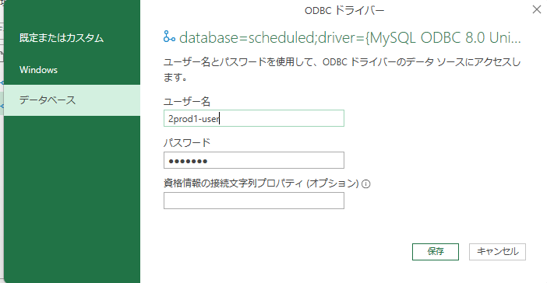 Excel開くとこんな画面が出る(PowerQuery資格情報エラー) | 左のメニューで[データベース]を選択し、下記を入力。 ユーザー名 2prod1-user パスワード SMTjisso 入力を間違えた場合、2枚目の画像のエラーが出ます。 [PowerQuery認証設定]シートの手順を参照してください。
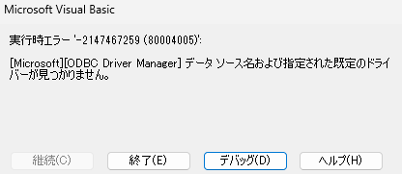 Excelでデータの更新を実行するとこんなエラーが出る(ODBCドライバーエラー) マクロ実行するとこんなエラー出る(ODBCドライバーエラー) | シート[PC必須設定]を参照し、ODBCの設定をしてください。

ユーザー登録関係
■EGPro
①↓このアイコンがあるPCを探して起動

②既存のユーザーでログイン(誰でも良い
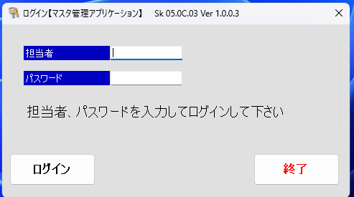

③担当者マスタを選択
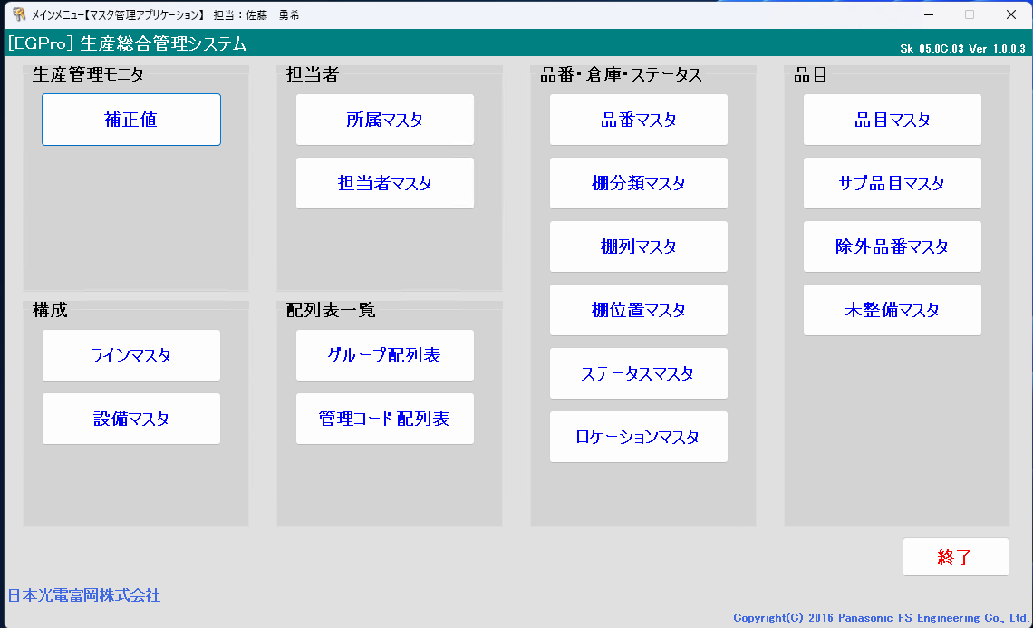

④－1 新規登録の場合
担当者コードに社員番号 or 好きな番号
担当者名に名前(フルネーム、姓名の間に全角空白を推奨)
担当者略称に氏名の頭文字英字
所属に適切な所属を設定
権限は「1」固定。 ※注 権限は1以外存在せず、編集で追加もできない。謎
パスワードは、担当者コードと同じ or 好きなパスワード
└全て入力終わったら、登録ボタン

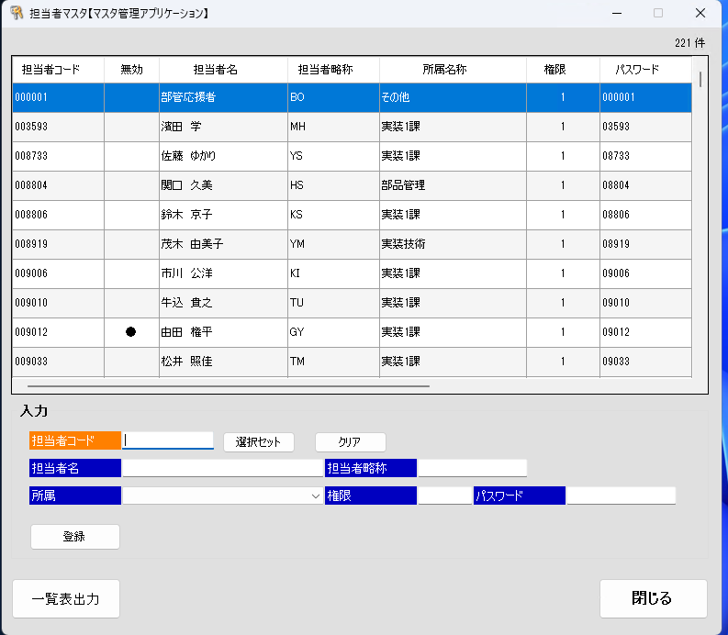
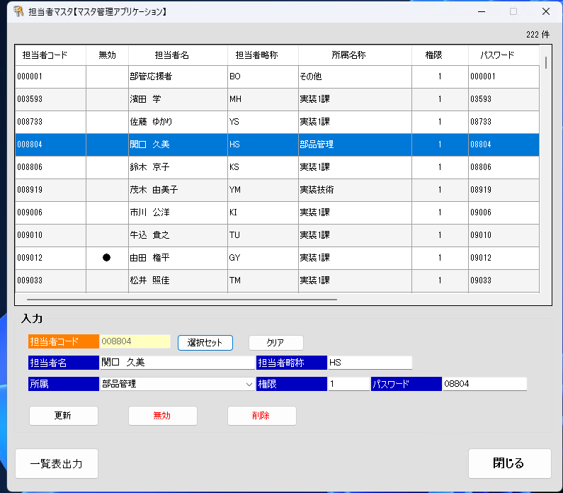
解説

↑で選択したものを開く
←で開いたものを保存せずに閉じる

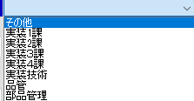
保存して閉じる
謎
ユーザー削除

■Pana-CIM
①CIMAのPC(サーバーラックの左から3番目のモニタ)で、PanaCIM Consoleを起動
ユーザー名 admin
パスワード pass
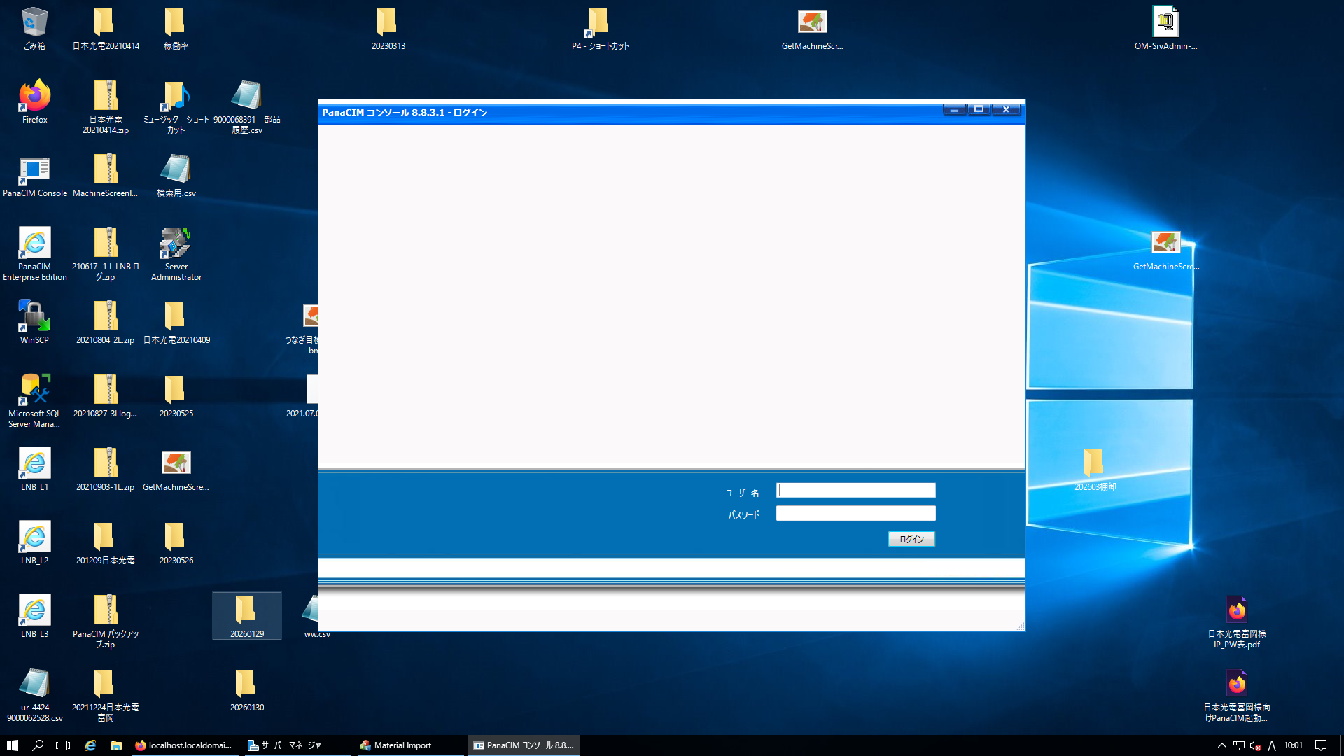

②システム構成を開く
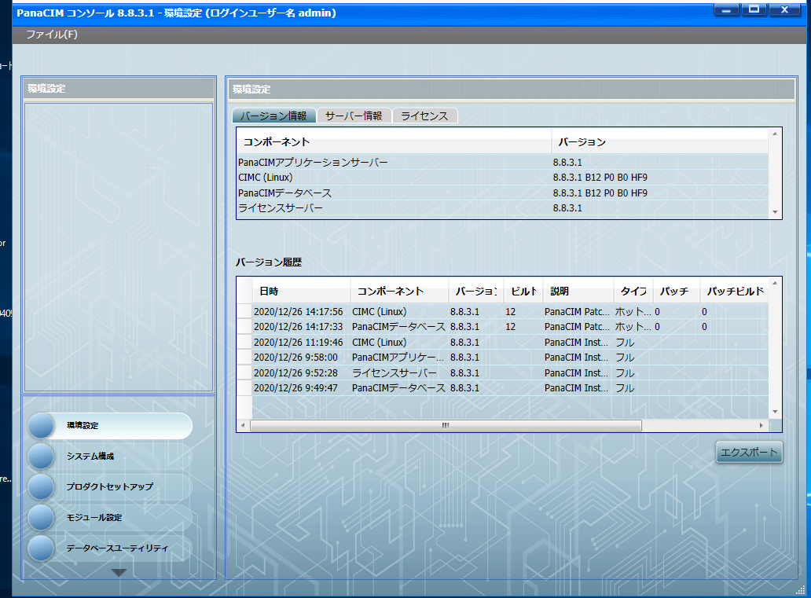

③オペレーターを開く
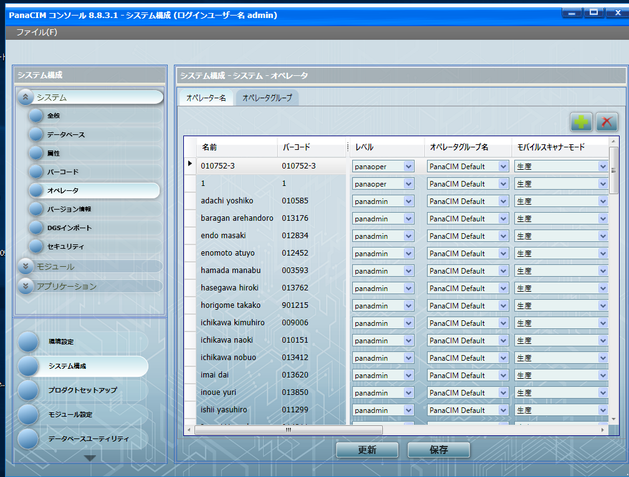

④右上の＋ボタンを押して、ユーザー登録する
名前: フルネームをローマ字 姓名の間に空白
バーコード: 社員コード | ← | ← | ← | ← | ← | ← | ← | ← | ← | ← | ← | ← | ← | ← | ← | これが、ログインIDとなるので、手打ちする場合はこの番号でログイン
オペレータグループ名: PanaCIM Default |  |  |  |  |  |  |  |  |  |  |  |  |  |  |  | バーコードでログインしたい場合は、下記文字列で2次元バーコードを作成する。
モバイルスキャナーモード:生産 |  |  |  |  |  |  |  |  |  |  |  |  |  |  |  | OP[社員コード]
通常供給範囲:Supply_Line3ALL(main) |  |  | ←部品供給ナビ の表示先
供給支援範囲:Supply＿Line3ALL(Support)
保存を押す(更新ではない)

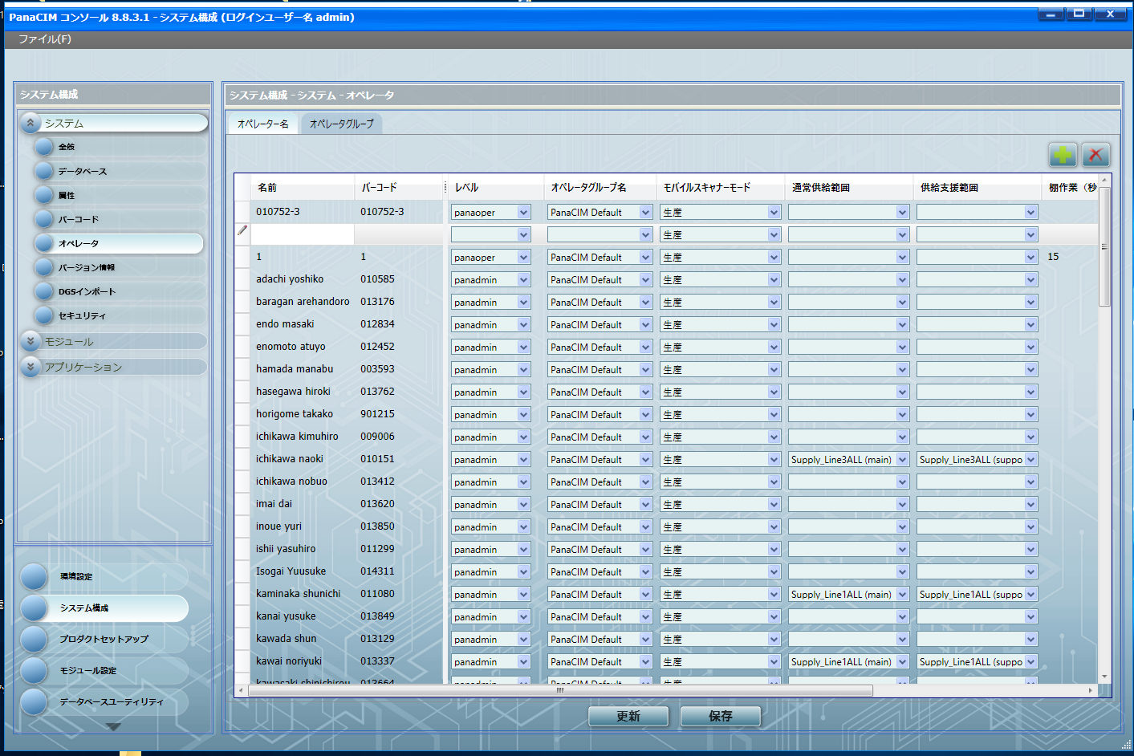
 |  |  |  |  |  |  |  |  |  |  |  |  |  |  |  | 例 バーコードを99999で登録した場合、バーコードは OP99999で作成する。

 |  |  |  |  |  |  |  |  |  |  |  |  |  |  |  | また、EGProにも同じバーコードで入りたい場合、作成したバーコードの文字列で、EGProにもユーザー登録する。
 |  |  |  |  |  |  |  |  |  |  |  |  |  |  |  | 例 バーコードを99999で登録した場合、バーコードは OP99999、EGProのユーザー名はOP99999 パスワードはOP99999
 |  |  |  |  |  |  |  |  |  |  |  |  |  |  |  | 名前は既存のものと被らないよう、名前の末尾にoをつける。

PowerQuery認証設定
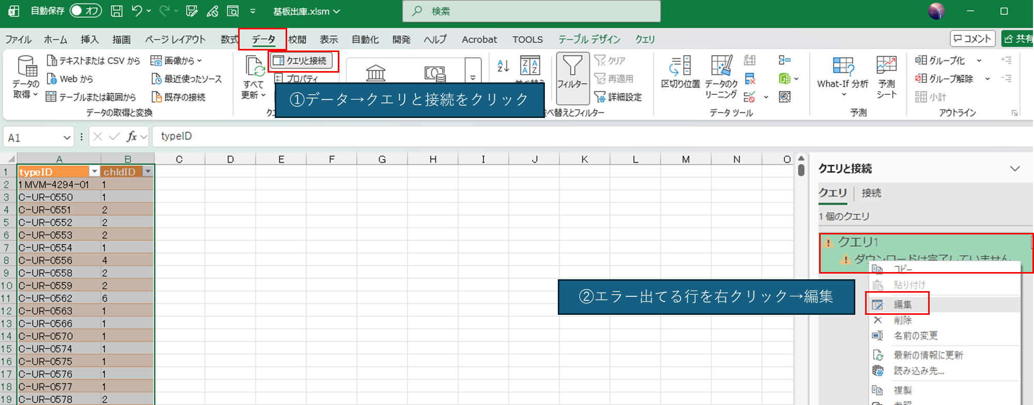
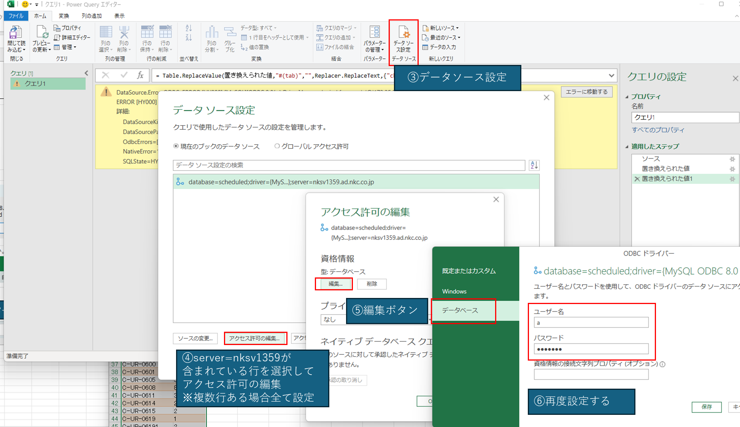
↑の画面が出た場合、 左のメニューで[データベース]を選択し、下記を入力。 ユーザー名 2prod1-user パスワード SMTjisso

入力を間違えると↑のエラーが出ます。下記対応をしてください。

共有Excelリセット方法
 |  | レガシ機能のブックの共有は､保存が競合するとファイルにロックが発生する不具合が発生しやすい｡
 |  | また､保存を繰り返すとファイルサイズが増え続け､読み取りや保存する際の時間が伸びて競合が更に発生しやすくなる｡
 |  | ファイルロックの不具合が発生しなくても､1ヶ月に1回程度､本手順で共有ブックのリセットを実施することを推奨する｡

 | 1 | 本手順を実行するPCのExcelを全て閉じる｡以降作業完了するまで実装状況表以外のExcelは絶対に開かない｡
 | 2 | 実装状況表のExcelファイルをローカルにコピーする
 | 3 | ローカルで開いて､ブックの共有を解除→再度ブックの共有をして保存する｡
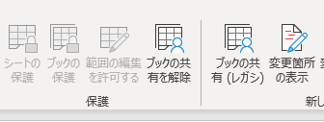

 |  | ※レガシー機能の為初期状態だとメニューに表示されない｡出し方はインターネットで検索してください｡｡
右クリック→削除が可能であればFTP接続する必要はありません。 削除できない場合は誰かが開いています。 最悪FTPを使用して強制的に削除します。やり方はAIに聞いてください・・・。 | 4 | FTPでnksv523.ad.nkc.co.jpへ接続 使用ソフトはffftpを推奨
 | 5 | ユーザー･パスワードともに｢nksv523｣
 | 6 | ネットワーク上の実装状況表を削除する｡
 | 7 | ローカルで作成した実装状況表をネットワークフォルダへコピーする
 | 8 | 現場のExcelを全て再起動する

